Sheet1
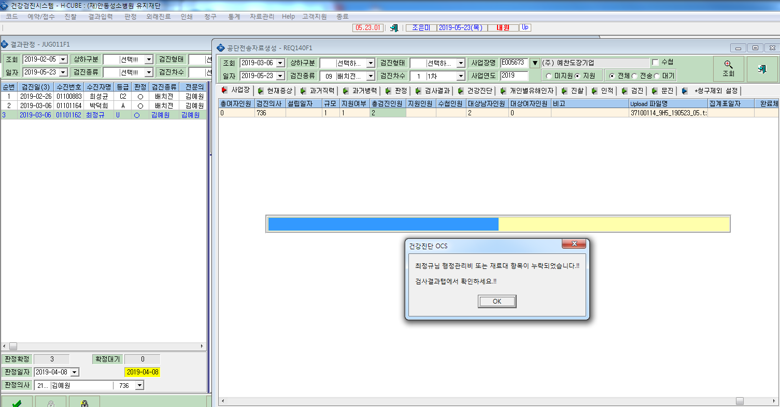
예찬도장기업(E005673) - 박덕희/ 최정규 --> 검사결과 값에 행정관리비와 재료대가 누락됨

